상품제안서
코튼클라우드 호텔수건 40수 170g | 상품코드: F16999

 |  |  |  |  |  |  | 02-412-0044 | www.easy1.co.kr
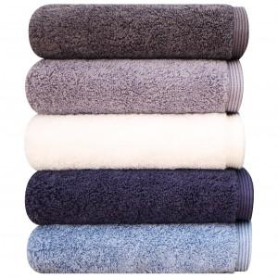 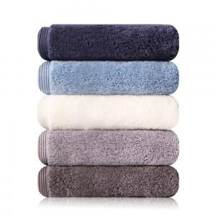

【상세/제작정보】 | <p><span style="background-color: rgb(255, 255, 255); font-family: dotum; font-size: 13px;">​</span>​</p>

【인쇄/포장옵션】 | 자수 / 포장불가능

【공급단가】 | 수량 | 100~ | 300~ | 500~ | 1,000~ | 3,000~
*VAT별도 | 단가 | 4,620원 | 4,450원 | 4,290원 | 4,120원 | 3,960원

【상품 URL】 | http://www.easy1.co.kr/src/goods_detail.php?gdno=16999

